Recuperatorio 2017
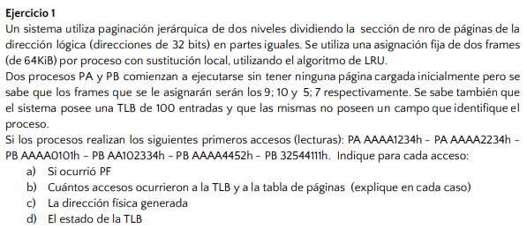
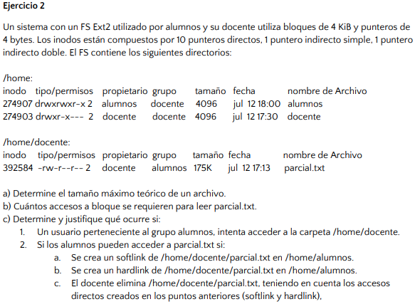
 |  |  |  |  |  |  |  |  |  |  |  |  |  |  | T.Bloque | 4 | KiB | => | Bloques de |  | =>
 |  |  |  |  |  |  |  |  |  |  |  |  |  |  |  | 2^2 | 2^10 |  | 2^12 | bytes
 |  |  |  |  |  |  |  |  |  |  |  |  |  |  |  |  |  |  |  |  |  | 2^10 | punteros x bloque
 |  |  |  |  |  |  |  |  |  |  |  |  |  |  | T. Puntero | 4 | bytes | => | Punteros de |  |  | 1024
 |  |  |  |  |  |  |  |  |  |  |  |  |  |  |  | 2^2 |  |  | 2^2 | bytes

 |  |  |  |  |  |  |  |  |  |  |  |  |  |  | Inodos con
 |  |  |  |  |  |  |  |  |  |  |  |  |  |  | 1 PD | 1 PIS | 1 PID

DL | 32 | bits
2 frames | 64 | KiB
 | 2^6 | 2^10 | => 16 bits de direccionamiento de marco = 16 bits offset
 |  |  | => 16 bits de identificación de página en DL
 |  |  | => 8 bits página nivel uno + 8 bits página nivel dos

 | Frame/Pagina | AAAA (PA) | AAAA (PA) | AAAA (PB) | AA10 (PB) | AAAA (PB) | 3254 (PB) | a) | Máximo teórico de archivo = (PD + (PIS * Punteros x Bloque) + (PID * Punteros x Bloque^2) + (PIT * Punteros x Bloque^3)) * Tamaño de bloque
PA | 9 | AAAA | AAAA | AAAA | AAAA | AAAA | AAAA |  | Máximo teórico de archivo = |  |  | 1049601 | bytes | * | 2^12 bytes
 | 10 | - | - | - | - | - | - |  | Máximo teórico de archivo = |  |  | 4299165696 | bytes
PB | 5 | - | - | AAAA | AAAA | AAAA | AAAA |  | Máximo teórico de archivo = |  |  | 4.0039100647 | GiB
 | 7 | - | - | - | AA10 | AA10 | 3254
 | Page fault | X | - | X | X | - | X | b) | parcial.txt |  | 175000 | bytes |  | Accesos a bloque
 | Acceso TLB | XX | X | XX | XX | X | XXX |  | * Analizo con PD |  |  |  |  | 42.724609375 | => | 43 accesos a bloques
 | Acceso TP | XXXX | - | XXXX | XXXX | - | XXXXX |  | 4096 | bytes | NO ALCANZA |  |  | *Utiliza un PIS para acceder |  |  | => | 2 accesos a bloques de punteros
 | DF | 91234h | 92234h | 50101h | 72334h | 54452h | 74111h |  | * Analizo con PIS |  |  |  |  | Accesos totales = 45
 |  |  |  |  |  |  |  |  | 4194304 | bytes | ALCANZA
Estado TLB |  |  | Estado TLB |  |  | Estado TLB
Frame | Página | => | Frame | Página | => | Frame | Página | c) | 1. | Los alumnos no tienen permisos para ingresar a la carpeta
9 | AAAA |  | 5 | AAAA |  | 5 | AAAA |  | 2. | a. | No podrían acceder ya que se intentaría ingresar a la carpeta /docentes y no tienen permisos
 |  |  |  |  |  | 7 | AA10 |  |  | b. | Pueden acceder ya que el inodo del archivo identifica al archivo y este cuenta con permisos suficientes
 |  | => | Estado TLB |  |  |  |  |  |  | c. | En el hardlink seguiría siendo accesible ya que solo se decrementa en 1 el contador de HL pero sigue siendo mayor a 0
 |  |  | Frame | Página
 |  |  | 5 | AAAA
 |  |  | 7 | 3254

2017 - TM
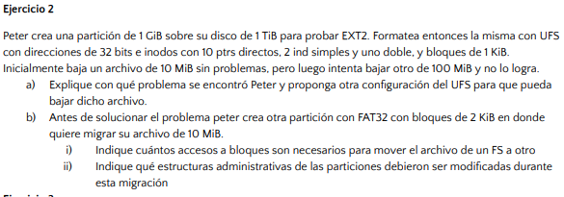
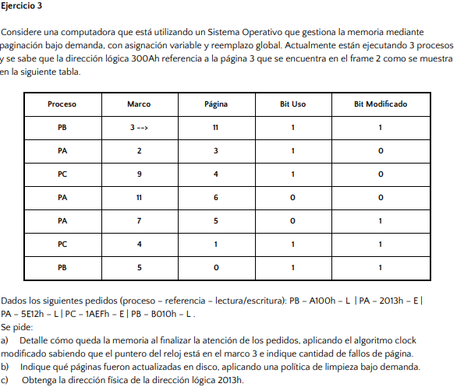

Direccionamiento |  | 32 | bits | => | Puntero | 4 | bytes

Inodos con |  |  |  |  | Punteros por bloque |  | 256
PD | 10
PIS | 2
PID | 1

Bloques | 1 | KiB
 | 2^10 | bytes
 | 1024

a) | Máximo teórico de archivo = (PD + (PIS * Punteros x Bloque) + (PID * Punteros x Bloque^2) + (PIT * Punteros x Bloque^3)) * Tamaño de bloque |  |  |  |  |  |  |  |  | a,b) | 300A | 0011 | 0000 | 0000 | 1010 |  |  | Pedido | Página
 | Máximo teórico de archivo = |  |  | 67643392 | bytes |  |  |  |  |  |  |  | offset |  |  |  |  | A100 | 10
 |  |  |  | 64.509765625 | MiB | => | NO PUEDE DIRECCIONAR 100 MiB |  |  |  |  |  |  |  |  |  |  | 2013 | 2
 |  |  |  |  |  |  |  |  |  |  | Marco/Pagina | - | 10 | 2 | 5 | 1 | 11 | 5E12 | 5
 | Una posible solución es agregar un puntero indirecto triple, de modo que el máximo teórico del archivo crezca |  |  |  |  |  |  |  |  |  | 3 | -> 11UM | 11UM | 11UM | 11M | 11M | 11M | 1AEF | 1
 |  |  |  |  |  |  |  |  |  |  | 2 | 3U | 3U | 3U | 5U | 5U | 5U | B010 | 11
b) | Bloque | 2 | KiB |  |  |  |  |  |  |  | 9 | 4U | 4U | 4U | ->4 | ->4 | ->4
 |  | 2^11 | bytes |  |  |  |  |  |  |  | 11 | 6 | 10U | 10UM | 10M | 10M | 10M
 |  | 2048 |  |  |  |  |  |  |  |  | 7 | 5M | ->5M | 2UM | 2M | 2M | 2M
i. | Leo el archivo en EXT2 |  |  |  |  |  |  | ii. | En EXT2 |  | 4 | 1UM | 1UM | ->1UM | 1M | 1M | 1M
 | Archivo/T.Bloque |  | 10240 | bloques |  |  |  |  | Deben marcarse los bloques asignados como libres |  | 5 | 0UM | 0UM | 0UM | 0M | 0M | 0M
 | PD | 10 | bloques |  | 10240 | accesos a bloque |  |  | Debe marcarse el Inodo como libre |  | PF | - | X | X | X | - | -
 | PIS | 512 | bloques | => | 2 | accesos a bloque de punteros |  |  | Debe liberarse la entrada de directorio correspondiente |  | Escritura en disco | - | - | X | - | - | -
 | PID | 65536 | bloques |  | 38 | accesos a bloque de punteros |  |  | Debe actualizarse la información del superbloque
 | Escribo en FAT 32 |  |  |  |  |  |  |  | En FAT32 | c) | 2013h | Marco 7 | => | DF = (Marco * T.Pagina) + Offset |  |  |  | DF= | 28691
 | 5120 | clusters |  |  |  |  |  |  | Crear la entrada de directorio y actualizar la tabla Fat |  | 12 bits offset | Offset 19 |  | T. Pagina = 2^12 |  | = | 4096

2017 - TM #2
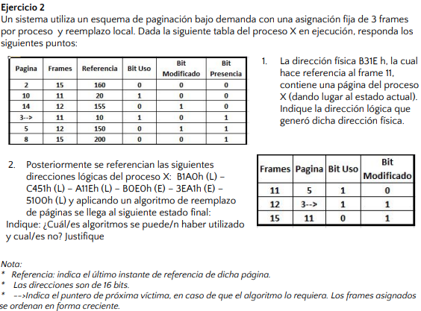

1) | DF | B31Eh | Frame 11 | B = 1011 = 11d => 4 bits frame y 12 bits de offset
 |  |  | Página 3 | => | DL | 331Eh

2) | Página que llega | Operación |  | CLOCK-M
 | B1A0h (11) | L |  | Marco/Pagina | - | 11 | 12 | 10 | 11 | 3 | 5
 | C451h (12) | L |  | 11 | ->3U | ->3U | 3 | 10U | 10U | 10 | 5U
 | A11Eh (10) | L |  | 12 | 5M | 5M | 12U | ->12U | ->12U | 3UM | ->3UM
 | B0E0h (11) | E |  | 15 | 8 | 11U | ->11U | 11U | 11UM | ->11M | 11M
 | 3EA1h (3) | E
 | 5100h (5) | L |  | LRU
 |  |  |  | Marco/Pagina | - | 11 | 12 | 10 | 11 | 3 | 5
 |  |  |  | 11 | 3 | 11 | 11 | 11 | 11 | 11 | 11
 |  |  |  | 12 | 5 | 5 | 12 | 12 | 12 | 3 | 3
 |  |  |  | 15 | 8 | 8 | 8 | 10 | 10 | 10 | 5

 |  |  |  | FIFO no puede utilizarse ya que no se cual llegó primero
 |  |  |  | LRU no puede utilizarse ya que el estado final no coincide
 |  |  |  | Clock no puede utilizarse ya que el estado final no coincide
 |  |  |  | Puede utilizar CLOCK-M

2017 - TT
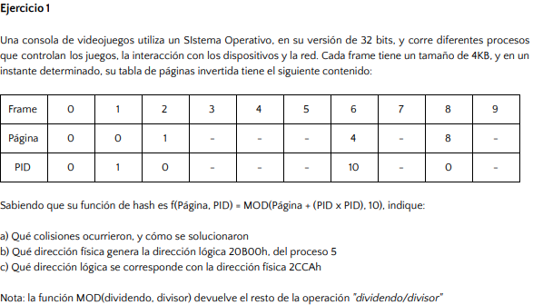
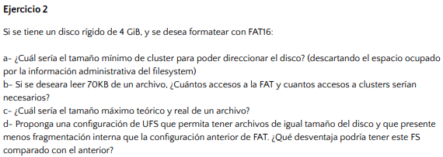
 |  |  |  |  |  |  |  |  |  |  |  |  |  |  | FAT16 | 65536 | bytes | Max. Punteros

 |  |  |  |  |  |  |  |  |  |  | a) | Máximo direccionable teórico = Cantidad máxima de punteros * Tamaño de bloque
 |  |  |  |  |  |  |  |  |  |  |  | 2^32 bytes = 2^16 bytes * Tamaño de bloque
 |  |  |  |  |  |  |  |  |  |  |  | Tamaño de bloque = 2^16 bytes = 64KiB

 |  |  |  |  |  |  |  |  |  |  | b) | 2 accesos a cluster
 |  |  |  |  |  |  |  |  |  |  |  | 1 acceso a FAT
Frame | 4 | KiB | a) | f(0,0) = MOD(0, 10) = 0
Direcciones | 32 | bits |  | f(0,1) = MOD(1,10) = 0,90 = 1 |  |  |  |  |  |  | c) | Máximo teórico del archivo = 4GiB | Entradas FAT = T.Bloque / Máximo direccionable
 |  |  |  | f(1,0) = MOD(1,10) = 1 |  |  |  |  |  |  |  |  | Entradas FAT = |  | 65536
 |  |  |  | f(4,10) = MOD(104,10) = 4 |  |  |  |  |  |  |  | Máximo real = Máximo teórico - (Tamaño FAT * 2)
 |  |  |  | f(8,0) = MOD(8, 10) = 0,20 = 8 |  |  |  |  |  |  |  | Máximo real = 2^32 - 2^18 | Tamaño FAT = T.Puntero * Entradas
 |  |  |  |  |  |  |  |  |  |  |  | Máximo real = 3,99GiB | Tamaño FAT = 2 bytes * 65536
 |  |  | b) | 20B00h |  | Página | f(32,5) = MOD(57,10) = 7 |  |  |  |  |  | Tamaño FAT = | 131072 | bytes
 |  |  |  | Offset 12 bits |  | 20h | Fisica | 7B00h |  |  |  |  |  | 128 | KiB
 |  |  |  |  |  | 32d |  |  |  |  |  |  |  | 2^7 | 2^10

 |  |  | c) | Fisica | 2CCAh
 |  |  |  | MOD(A,10) = 2 |  | => | Pagina 1 | => | 1CCAh | Lógica
 |  |  |  |  |  |  | PID 0

2017 - TT #2
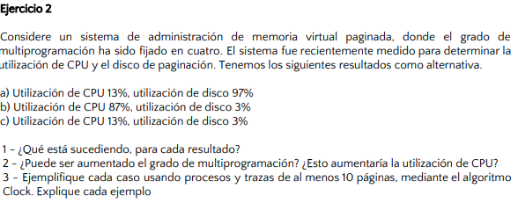

1) | a_ | Tenemos una sobrepaginación, pasamos más tiempo buscando páginas en disco que ejecutando procesos.
 | b_ | Los procesos no superan el grado de multiprogramación, algunos ocuparon todas sus páginas y deben ir a buscar a disco cuando ocurren PF.
 | c_ | Tenemos pocos procesos en ejecución, no superan el grado de multiprogramación.

2) | a_ | No. De hecho aumentar el grado de multiprogramación empeoraría la situación. En todo caso habría que bajarlo o mejorar la memoria de la máquina.
 | b_ | Aumentar el grado de multiprogramación podría aumentar el uso de CPU siempre y cuando no lleguemos al punto de generar una sobrepaginación.
 | c_ | Aumentar el grado de multiprogramación podría aumentar el uso de CPU siempre y cuando no lleguemos al punto de generar una sobrepaginación (estamos más lejos que en B).

3) | a_ | 4 procesos compartiendo 4 frames, sustitución local
 | b_ | 4 procesos compartiendo 4 frames donde se puede aprovechar la localidad en memoria principal
 | c_ | 1 proceso usando 4 frames

Recuperatorio 2018
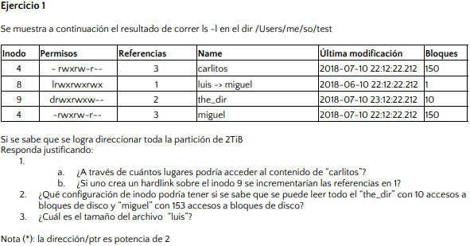
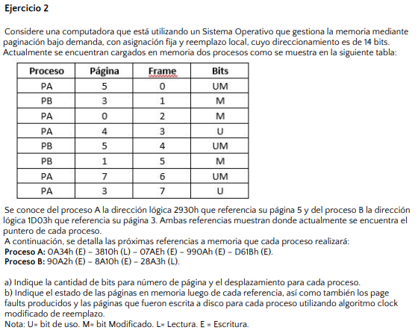
 |  |  |  |  | a) | Proceso | Referencia a puntero | Página
 |  |  |  |  |  | A | 2930h | 5 | 10 1001 0011 0000
 |  |  |  |  |  | B | 1D03h | 3 | 01 1101 0000 0011

 |  |  |  |  | b) | Proceso A
 |  |  |  |  |  | Marco/Pagina | - | 1 (Esc) | 7 (Lec) | 0 (Esc) | 3 (Esc) | 2 (Esc)
 |  |  |  |  |  | 0 | ->5UM | 5M | 5M | 0UM | 0UM | 0UM
 |  |  |  |  |  | 2 | 0M | 1UM | 1UM | ->1UM | ->1UM | 1UM
 |  |  |  |  |  | 3 | 4U | ->4U | ->4U | 4 | 4 | 2UM
 |  |  |  |  |  | 6 | 7UM | 7UM | 7UM | 7M | 7M | 7M
 |  |  |  |  |  | 7 | 3U | 3U | 3U | 3 | 3 | 3
 |  |  |  |  |  | Page Faults | - | X | - | X | - | X
 |  |  |  |  |  | Escrituras en disco | - | X | - | X | - | -

 |  |  |  |  |  | Proceso B
 |  |  |  |  |  | Marco/Pagina | - | 2 (Esc) | 1 (Esc) | 5 (Lec)
 |  |  |  |  |  | 1 | ->3M | 2UM | 2UM | 2UM
1) | a_ | Desde 3 lugares |  |  |  | 4 | 5UM | ->5UM | ->5UM | ->5UM
 | b_ | No, es un archivo de directorio y no puede tener HL. Las referencias son de sus directorios hijos. |  |  |  | 5 | 1M | 1M | 1M | 1M
 |  |  |  |  |  | Page Faults | - | X | - | -
2) | Para "the_dir" alcanza con 10 punteros directos |  |  |  |  | Escrituras en disco | - | X | - | -
 | Para "miguel" tenemos 3 accesos más de los bloques que ocupa, entonces tenemos 3 accesos a bloques de punteros. Una posible configuración son los 10 directos, con 1 indirecto simple y 1 indirecto doble. Asumimos que los punteros pueden direccionar 128 bytes.

3) | FS de 2TiB => Direcciones de 2^41 bytes
 | Sabemos que las direcciones deben ser potencias de 2 => Tomamos 32 bits
 | Máximo FS = Direccionamiento * T.Bloque
 | T. Bloque = |  | 512 | bytes

 | Archivo = T.Bloque * Bloques
 | Archivo = |  | 512

2018 - TM
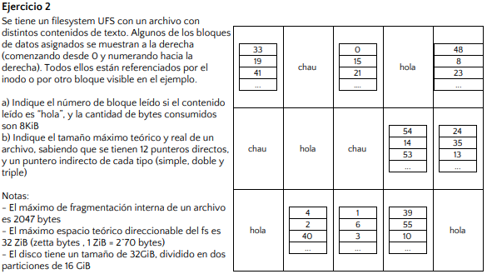
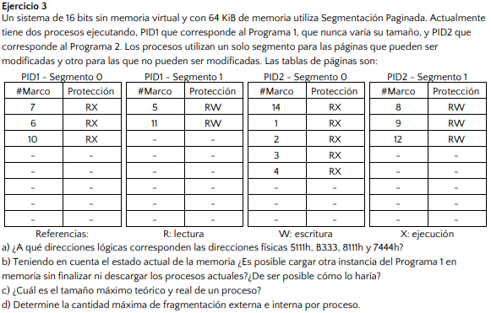
 |  |  |  |  |  |  |  |  |  |  |  |  |  | a) | *Asumimos que van a haber 8 páginas
 |  |  |  |  |  |  |  |  |  |  |  |  |  |  | => 3 bit de página

 |  |  |  |  |  |  |  |  |  |  |  |  |  |  | * Tenemos dos segmentos por proceso
 |  |  |  |  |  |  |  |  |  |  |  |  |  |  | => 1 bit de segmento
 |  |  |  |  |  |  |  |  |  |  |  |  |  |  | => 12 bits de offset

 |  |  |  |  |  |  |  |  |  |  |  |  |  |  | 5111h | 0101 0001 0001 0001 |  | PID1-P0
 |  |  |  |  |  |  |  |  |  |  |  |  |  |  | B333h | 1011 0011 0011 0011 |  | PID1-P1
 |  |  |  |  |  |  |  |  |  |  |  |  |  |  | 8111h | 1000 0001 0001 0001 |  | PID2-P0
 |  |  |  |  |  |  |  |  |  |  |  |  |  |  | 7444h | 0111 0100 0100 0100 |  | PID1-P0
 |  |  |  |  |  |  |  |  |  |  |  |  |  |  |  | =>
 |  |  |  |  |  |  |  |  |  |  |  |  |  |  | 5111h | 8111h | DL
 |  |  |  |  |  |  |  |  |  |  |  |  |  |  | B333h | 9333h | DL
 |  |  |  |  |  |  |  |  |  |  |  |  |  |  | 8111h | 8111h | DL
 |  |  |  |  |  |  |  |  |  |  |  |  |  |  | 7444h | 0444h | DL

 |  |  |  |  |  |  |  |  |  |  |  |  |  | b) | Tenemos 16 marcos en memoria
a) | Sabemos que la fragmentación interna máxima es 2047 bytes |  |  |  | => | T. Bloque | 2048 | bytes |  |  |  |  |  |  | Solo quedan libres 3
 | Se consumen 8KiB | => | 4 | bloques ocupados por el archivo |  |  |  |  | Direccionamiento | 16 | bits |  |  |  | Si compartimos el segmento 0 (que nunca se modifica) con el proceso 1, entonces si podemos ya que solo ocuparíamos 2 marcos.
 |  |  |  |  |  |  |  |  | Memoria | 64 | KiB | => | 2^16 bytes
 | Bloque 14 se referencia desde el 8, que se referencia desde el 4, que se referencia desde el 11 |  |  |  |  |  |  |  | Marcos | 4 | KiB | => | 2^12 bytes | c) | Máximo teórico = 2^16bytes
 |  |  | => |  |  |  |  |  |  |  |  |  |  |  | Máximo real = 2^16bytes
 |  |  | BLOQUE 14
 |  |  |  |  |  |  |  |  |  |  |  |  |  | d) | No existe fragmentación externa
b) | Máximo direccionable = 32ZiB |  | => | 2^75 | bytes |  |  |  |  |  |  |  |  |  | Pagina | 4096
 | Máximo direccionable = 2^T. Puntero * T. Bloque |  |  |  |  |  |  |  |  |  |  |  |  |  | Fragmentación de 1 segmento |  |  | 4095
 | 2^75 = 2^T. Puntero * 2^11 |  |  |  |  |  |  |  |  |  |  |  |  |  | La fragmentación interna máxima es de 8190 bytes
 | 2^T.Puntero = 2^64
 | T.Puntero = 64 bits | => | T.Puntero = | 8 | bytes | => | 256 | punteros x bloque

 | Máximo teórico de archivo = (PD + (PIS * Punteros x Bloque) + (PID * Punteros x Bloque^2) + (PIT * Punteros x Bloque^3)) * Tamaño de bloque
 | Máximo teórico de archivo = |  | 34494504960 | bytes | => | 32.125511169 | GiB

 | Máximo real de archivo = 16GiB

2018 - TM #2
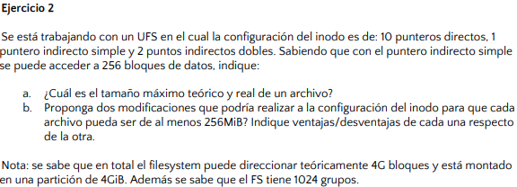
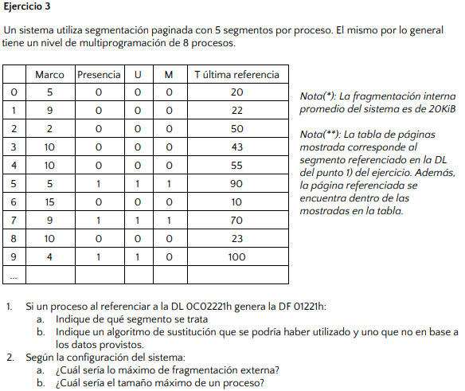
 |  |  |  |  |  |  |  |  | 1) | DL | 0C02221h | DF | 01221h
 |  |  |  |  |  |  |  |  | a. | * Se sabe que el grado de multiprogramación es 8
 |  |  |  |  |  |  |  |  |  | * Se sabe que la fragmentación interna promedio es 20KiB
 |  |  |  |  |  |  |  |  |  | Fragmentación interna promedio = 1/2*T.Pagina*Segmentos*Multiprogramación
 |  |  |  |  |  |  |  |  |  | 20KiB = 1/2*T.Pagina*5*8
 |  |  |  |  |  |  |  |  |  | T. Página | 1 | KiB
 |  |  |  |  |  |  |  |  |  |  | 2^10
 |  |  |  |  |  |  |  |  |  | * Tenemos 10 bits de offset en direcciones lógicas y físicas
 |  |  |  |  |  |  |  |  |  | * 5 segmentos por proceso => 3 bits de segmento

 |  |  |  |  |  |  |  |  |  | DL | 0CC2221h | 0000 1100 1100 0010 0010 0010 0001
 |  |  |  |  |  |  |  |  |  | Segmento 1100 (12): inválido
 | 256 | punteros por bloque |  |  |  |  |  |  |  | Segmento 110 (6): inválido
 | 4G bloques => 2^32 bloques => direcciones de 32 bits => 4bytes de direccionamiento |  |  |  |  |  |  |  |  | => | Segmento 3 | => | 12 bits de página
 | Punteros por bloque = T. Bloque / Direccionamiento puntero
 | T.Bloque = 256*4bytes |  |  |  |  |  |  |  | b. | DF | 01221h | 0001 0010 0010 0001
 | T.Bloque = | 1024 | bytes | => | 1 | KiB |  |  |  | => | Victima: Frame 4
 |  |  |  |  |  |  |  |  |  | Podría ser clock modificado ya que el siguiente reemplazo sería el frame 4
a) | Máximo teórico de archivo = (PD + (PIS * Punteros x Bloque) + (PID * Punteros x Bloque^2) + (PIT * Punteros x Bloque^3)) * Tamaño de bloque |  |  |  |  |  |  |  |  | No podría ser LRU ya que el próximo a reemplazar sería el frame 9
 | Máximo teórico de archivo = |  |  | 134490112 | bytes | => | 128.25976562 | MiB
 | Máximo real de un archivo = |  |  | 128.25976562 | MiB
 |  |  |  |  |  |  |  |  | 2)
b) | Una opción es agregar dos punteros indirectos dobles |  |  |  |  |  |  |  | a. | No hay fragmentación externa
 | Otra opción es agregar un puntero indirecto triple. Acá se utilizará menos espacio pero se realizarán más accesos que en la primer opción. |  |  |  |  |  |  |  | b. | *Tenemos 12 bits de página y 10 bits de offset
 |  |  |  |  |  |  |  |  |  | 2^12 paginas * 2^10 T. Página = Tamaño máximo de proceso
 |  |  |  |  |  |  |  |  |  | Tamaño máximo de proceso = 4MiB (por segmento)
 |  |  |  |  |  |  |  |  |  | => | 20MiB

2018 - TT
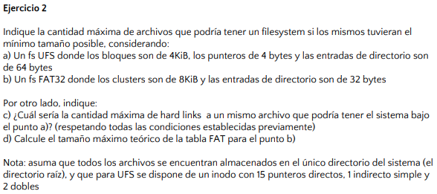
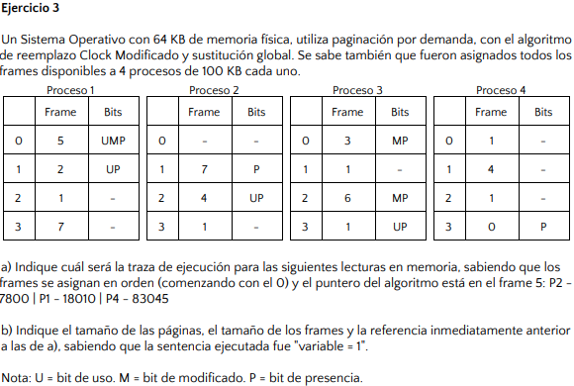

a) | Bloques | 4 | KiB | => | 2^12 | bytes
 | Punteros | 4 | bytes
 | Entradas de directorio |  | 64 | bytes
 | 1024 | punteros por bloque

 | Máximo teórico de archivo = (PD + (PIS * Punteros x Bloque) + (PID * Punteros x Bloque^2) + (PIT * Punteros x Bloque^3)) * Tamaño de bloque
 | Máximo teórico de archivo = |  |  | 8594190336 | bytes | => | 8.0039634705 | GiB |  |  | Memoria | 64 | KiB | => | 65536 | bytes
 |  |  |  |  |  |  |  |  |  |  | Proceso | 100 | KiB | => | 10240 | bytes
 | Cantidad máxima de archivos = Máximo teórico/T.Entrada de directorio
 | Cantidad máxima de archivos = |  |  | 134,284,224 |  |  |  |  |  |  | b) | 8 | frames | 8 | KiB | => | 8192 | bytes
 |  |  |  |  |  |  |  |  |  |  |  | paginas | 8 | KiB | => | 8192 | bytes
b) | Clusters | 8 | KiB | => | 2^13 | bytes |  |  |  |  |  | La última referencia realizada fue del P1-0 ya que es el único que cuenta con bit de uso y modificado
 | Entradas de directorio |  | 32 | bytes

 | Máximo teórico de archivo = Máximo direccionable * T.Bloque |  |  |  |  |  |  |  |  |  |  | * Necesito 3 bits de frame |  |  |  |  | 7800 | 1 1110 0111 1000
 | Máximo teórico de archivo = |  |  | 2199023255552 | bytes | => | 2 | TiB |  |  |  | * Páginas de 8KiB => 13 bits de offset |  |  |  |  | 18010 | 100 0110 0101 1010
 |  |  |  |  |  |  |  |  |  |  |  |  |  |  |  |  | 83045 | 1 0100 0100 0110 0101
 | Cantidad máxima de archivos = Máximo teórico/T.Entrada de directorio |  |  |  |  |  |  |  |  |  | a) | Frame/Pagina | - | P2 - 0 | P1 - 2 | P4 - 10
 | Cantidad máxima de archivos = |  |  | 68,719,476,736 |  |  |  |  |  |  |  | 0 | P4-3 | ->P4-3 | P1-2 U | P1-2 U
 |  |  |  |  |  |  |  |  |  |  |  | 1 | P3-3 U | P3-3 U | ->P3-3 U | P3-3
c) | 134,284,223 |  |  |  |  |  |  |  |  |  |  | 2 | P1-1 U | P1-1 U | P1-1 U | P1-1
d) | FAT 32 | => | 2^28 | entradas | => | 268435456 | bytes | => | 1 | GiB |  | 3 | P3-0 M | P3-0 M | P3-0 M | P4-10 U
 |  |  | 32 | bits x entrada |  | 4 | bytes |  |  |  |  | 4 | P2-2 U | P2-2 U | P2-2 U | ->P2-2 U
 |  |  |  |  |  |  |  |  |  |  |  | 5 | ->P1-0 UM | P1-0 UM | P1-0 UM | P1-0 UM
 |  |  |  |  |  |  |  |  |  |  |  | 6 | P3-2 M | P3-2 M | P3-2 M | P3-2 M
 |  |  |  |  |  |  |  |  |  |  |  | 7 | P2-1 | P2-0 U | P2-0 U | P2-0 U

2018 - TT #2
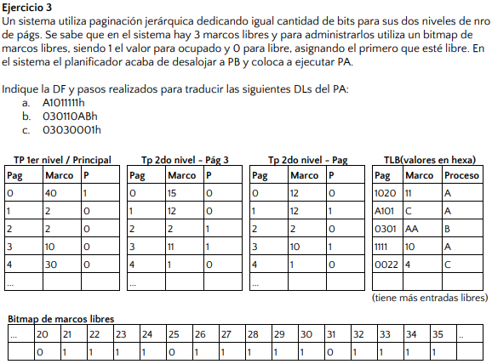

 | Bloques | 4 | KiB | => | 4096 | bytes
 | Punteros | 8 | bytes | => | 512 | punteros x bloque
 | Inodo:
 | 10 | PD
 | 1 | PIS
 | 1 | PID

 | FAT32
 | Direcciones | 268435456 | bytes
 | 32 | bits por entrada
 | Bloques | 4 | KiB | => | 4096 | bytes

a) | Máximo teórico de archivo = (PD + (PIS * Punteros x Bloque) + (PID * Punteros x Bloque^2) + (PIT * Punteros x Bloque^3)) * Tamaño de bloque |  |  |  |  |  |  |  | a) | DL | A1011111h | 1010 0001 0000 0001 0001 0001 0001 0001 | -> Buscado en TLB
 | Máximo teórico de archivo = |  |  | 1075879936 | bytes | => | 1.001991272 | GiB |  | DF | C1111h

 | Máximo teórico de archivo FAT = Máximo Direccionamiento * T. Bloque |  |  |  |  |  |  |  | b) | DL | 030110ABh | 0000 0011 0000 0001 0001 0000 1010 1011 | -> Busco en TLB y no está
 | Máximo teórico de archivo FAT = |  |  | 1099511627776 | bytes | => | 1 | TiB |  | DF | 1910ABh |  | -> Busco la página nivel 1 y veo que no está
 |  |  |  |  |  |  |  |  |  |  |  |  | -> Traigo la página y la asigno en el marco 20
 | Si mantiene los bloques del mismo tamaño estará desperdiciando 1TiB de memoria aprovechable. |  |  |  |  |  |  |  |  |  |  |  | -> Busco la página nivel 2 y veo que no está
 | Podría generar otra partición para aprovechar el tera restante o aumentar el tamaño de los bloques. |  |  |  |  |  |  |  |  |  |  |  | -> Traigo la página nivel 2 y la asigno en el marco 25

b) | Si, podrá aprovechar el espacio mucho más ya que antes estaba limitado a archivos de 1GiB. |  |  |  |  |  |  |  | c) | DL | 03030001h | 0000 0011 0000 0011 0000 0000 0000 0001 | -> Busco en TLB y no está
c) | La interna, ya que ni FAT ni EXT sufren fragmentación externa. |  |  |  |  |  |  |  |  | DF | B0001h |  | -> Busco la página nivel 1 y veo ahora está presente
 |  |  |  |  |  |  |  |  |  |  |  |  | -> Traigo la página y le asigno el marco 31
 |  |  |  |  |  |  |  |  |  |  |  |  | -> Busco la página nivel 2 veo que está presente

Recuperatorio 2019
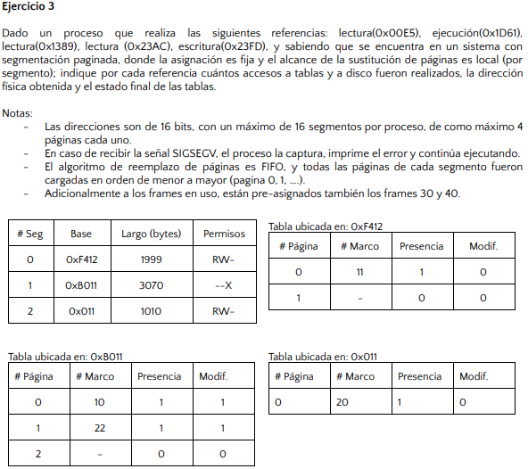
 |  |  |  |  |  |  |  |  | e) | FAT: se apunta el archivo al primer bloque libre y se actualiza la tabla FAT
 |  |  |  |  |  |  |  |  |  | UFS: se asigna el primer inodo disponible, se asignan los bloques, se actualizan los bitmaps de inodo y de bloques, se crea la entrada de directorio y se actualiza el superbloque
 |  |  |  |  |  |  |  |  |  |  |  |  |  |  |  |  |  |  |  | Direcciones | 16 | bits
 |  |  |  |  |  |  |  |  | a) | Tamaño FAT = Tamaño bloque * Direccionamiento máximo |  |  |  |  |  |  |  |  |  | 16 | segmentos x proc.
 | FAT 32 |  |  |  |  |  |  |  |  | Tamaño FAT = 256GiB |  |  |  |  |  |  |  |  |  | 4 | páginas x seg.
 | Direccionamiento |  | 2^28 | bytes | => | 268435456 | bytes |  |  | Tamaño UFS = 2^bits puntero * Tamaño bloque
 |  |  | 268435456 | entradas | => | 32 | bits x entrada |  |  | Tamaño UFS = | 4398046511104 | bytes
 | Bloques | 1 | KiB | => | 2^10 | bytes |  |  |  |  | 4 | TiB
 |  |  |  |  | 1024
 | Puntero | 4 | bytes

 | UFS
 | 256 | punteros x bloque
 | Con punteros directos |  | 4 | hasta acá se cubre el mínimo
 | 4096 | bytes |  |  |  |  |  |  |  |  |  |  | * 16 segmentos por proceso => 4 bits de segmento
 | 4 | KiB |  |  |  |  |  |  |  |  |  |  | * 4 páginas x segmento => 2 bits de página
 | Con punteros indirectos simples |  |  | 4 | hasta acá cubrimos los archivos de 1MiB |  |  |  |  |  |  |  | * Saco segmento y página => 10 bits de offset |  |  |  | => | T. Página = 1KiB
 | 1052672 | bytes |  |  |  |  |  |  |  |  |  |  | 0x00E5 | 0000 0000 1110 0101
 | 1.00390625 | MiB |  |  |  |  |  |  |  |  |  |  | Segmento 0 | Página 0 | => | Marco 11 | => | DF | 0x2CE5
 | Con punteros indirectos dobles |  |  | 1 | acá cubrimos archivos potencialmente más grandes |  |  |  |  |  |  |  | *Tiene permisos para escribir
 | 68165632 | bytes
 | 65.0078125 | MiB |  |  |  |  |  |  |  |  |  |  | 0x1D61 | 0001 1101 0110 0001
 |  |  |  |  |  |  |  |  |  |  |  |  | Segmento 1 | Página 0 | => | No existe la página 3 en el segmento. Acceso inválido
b) | Máximo teórico de archivo = (PD + (PIS * Punteros x Bloque) + (PID * Punteros x Bloque^2) + (PIT * Punteros x Bloque^3)) * Tamaño de bloque
 | Máximo teórico de archivo = |  |  | 68161536 | bytes | => | 65.00390625 | MiB |  |  |  |  | 0x1389 | 0001 0011 1000 1001
 | Máximo teórico de archivo = Direccionamiento máximo * Tamaño de bloque |  |  |  |  |  |  |  |  |  |  |  | Segmento 1 | Página 0 | => | No hay permisos
 | Máximo teórico de archivo = |  |  | 274877906944 | bytes | => | 256 | GiB
c) | Fragmentación interna = |  | 1023 | bytes |  |  |  |  |  |  |  |  | 0x23AC | 0010 0011 1010 1100
d) | Accesos FAT = Tamaño archivo / Tamaño bloque |  |  |  | Accesos UFS = (Tamaño archivo/Tamaño bloque)+Accesos por punteros indirectos |  |  |  |  |  |  |  | Segmento 2 | Página 0 | => | Marco 20 | => | DF | 0x53AC
 | Accesos FAT = | 1024 |  |  | Accesos UFS = 1024 + 4 accesos de puntero simple
 |  |  |  |  |  |  |  |  |  |  |  |  | 0x23FD | 0010 0011 1111 1101
 |  |  |  |  |  |  |  |  |  |  |  |  | Segmento 2 | Página 0 | => | Marco 20 | => | 3FD > 3F2 => No existe la dirección
 |  |  |  |  |  |  |  |  |  |  |  |  |  |  |  | Offset 3FD

2019 - TM
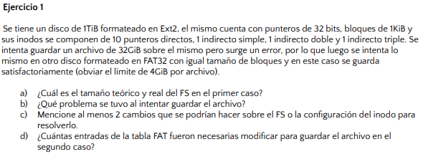
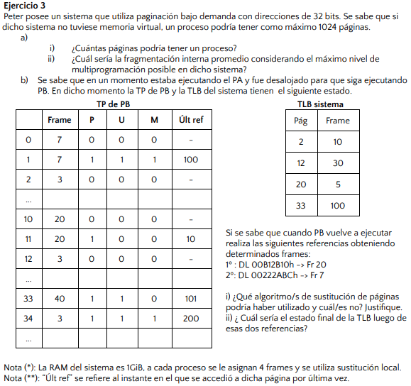
 |  |  |  |  |  |  |  |  |  |  |  | a) | i. | *Sabemos que tenemos 1024 páginas => 1024 frames
 |  |  |  |  |  |  |  |  |  |  |  |  |  | T.Frame = T.Pagina = T.Memoria/frames
 |  |  |  |  |  |  |  |  |  |  |  |  |  | T.Frame = T.Pagina = |  | 1048576 | bytes | => | 1 | MiB
 |  |  |  |  |  |  |  |  |  |  |  |  |  | * Tenemos direcciones de 32 bits => 20 bits de offset
 |  |  |  |  |  |  |  |  |  |  |  |  |  | Páginas = | 4096
 |  |  |  |  |  |  |  |  |  |  |  |  | ii. | Fragmentación interna promedio = (T.Página/2)*Grado de multiprogramación
 |  |  |  |  |  |  |  |  |  |  |  |  |  | Grado de multiprogramación máximo = 1024
 |  |  |  |  |  |  |  |  |  |  |  |  |  | Fragmentación interna promedio = |  |  | 536870912 | bytes
 |  |  |  |  |  |  |  |  |  |  |  |  |  |  |  |  | 512 | MiB

 |  |  |  |  |  |  |  |  |  |  |  | b) | i. | DL | 00B12B10h | 0000 0000 1011 0001 0010 1011 0001 0000 |  |  |  | Página 11
 |  |  |  |  |  |  |  |  |  |  |  |  |  | DL | 00222ABCh | 0000 0000 0010 0010 0010 1010 1011 1100 |  |  |  | Página 2
Punteros | 4 | bytes
Bloques | 1 | KiB | => | 1024 | bytes |  |  |  |  |  |  |  |  | Podría ser un LRU, ya que se hace referencia al frame 20 justo antes de intentar reemplazar el 7
256 | punteros x bloque |  |  |  |  |  |  |  |  |  |  |  |  | Podría ser FIFO ya que por orden de llegada le tocaría salir al frame 7
FAT 32 |  |  |  |  |  |  |  |  |  |  |  |  |  | Podría ser clock ya que, si suponemos que el puntero está en el frame 7 , sería el próximo a reemplazar.
Bloques | 1 | KiB | => | 1024 | bytes |  |  |  |  |  |  |  |  | No podría ser clock modificado ya que el próximo objetivo a reemplazar sería el 11, por tener el bit de modificado en 0

a) | Tamaño UFS = 2^bits puntero * T.Bloque |  |  |  |  |  |  |  |  |  |  |  | ii. | Página | Frame
 | Tamaño UFS = | 4398046511104 | bytes |  | Tamaño real = 1TiB |  |  |  |  |  |  |  |  | 11 | 20
 |  | 4 | TiB |  |  |  |  |  |  |  |  |  |  | 2 | 7

b) | Tamaño máximo del archivo = (PD+(PIS*PxB)+(PID*PxB^2)+(PIT*PxB^3))*T. Bloque
 | Tamaño máximo teórico del archivo = |  |  | 17247250432 | bytes
 |  |  |  | 16.062753677 | GiB
 | Tamaño máximo real del archivo = Tamaño máximo teórico del archivo
 | El tamaño del archivo es mayor al tamaño máximo de archivo que permite el FS
 |  |  |  |  |  | Direcciones | 32 | bits
c) | Podría incrementarse el tamaño de bloque o agregarse un puntero indirecto triple |  |  |  |  | 1024 | páginas x proceso
 |  |  |  |  |  | Memoria | 1 | GiB | => | 1073741824 | bytes
d) | Entradas Archivo = T.Archivo/T.Bloque |  |  |  |  | 4 | frames x proceso
 | Entradas Archivo = |  | 33,554,432

2019 - TT
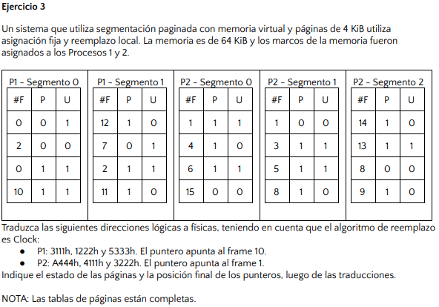
 |  |  |  |  |  |  |  |  |  |  |  |  |  |  | Paginas | 4 | KiB | => | 4096 | bytes
 |  |  |  |  |  |  |  |  |  |  |  |  |  |  | Marcos | 4 | KiB | => | 4096 | bytes
 |  |  |  |  |  |  |  |  |  |  |  |  |  |  | Memoria | 64 | KiB | => | 65536 | bytes
 |  |  |  |  |  |  |  |  |  |  |  |  |  |  |  | 16 | frames de memoria

 |  |  |  |  |  |  |  |  |  |  |  |  |  |  | *Se necesitan 4 bits de frame

 |  |  |  |  |  |  | PxB = T.Bloque/T.Puntero |  |  |  |  |  |  |  | *Se necesitan 2 bits de segmento
Punteros | 4 | bytes | => | 32 | bits |  | PxB = T.Bloque/4 |  |  |  |  |  |  |  | *Se necesitan 2 bits de página
 |  |  |  |  |  |  |  |  |  |  |  |  |  |  | *Se necesitan 12 bits de offset
a) | Tamaño máximo del archivo = (PD+(PIS*PxB)+(PID*PxB^2)+(PIT*PxB^3))*T. Bloque
 | 16GiB = T.Bloque*(12+(1/4*T.Bloque)+(1*1/16*T.Bloque^2)+(1*1/64*T.Bloque^3)) |  |  |  |  |  |  |  |  |  |  |  |  |  | P1
 | 16GiB = 12T.Bloque + 1/4(T.Bloque^2) + 1/16(T.Bloque^3) + 1/64(T.Bloque^4) |  |  |  |  |  |  |  |  |  |  |  |  |  | 3111h | 0011 0001 0001 0001
 | *Buscamos que con el indirecto triple podamos llegar a 16GiB |  |  |  |  |  |  |  |  |  |  |  |  |  | Segmento 0 | Página 3 | => | DF = A111h
 | 16GiB = 1/64(Bloque^4) |  |  |  |  |  |  |  |  |  |  |  |  |  | 1222h | 0001 0010 0010 0010
 | 1024 | = T.Bloque |  |  |  |  |  |  |  |  |  |  |  |  | Segmento 0 | Página 1 | => | No está presente, se reemplaza el frame 7
 | 1KiB | = T.Bloque |  |  |  |  |  |  |  |  |  |  |  |  | 5333h | 0101 0011 0011 0011 |  | DF = 7222h
 |  |  |  |  |  |  |  |  |  |  |  |  |  |  | Segmento 1 | Página 1 | => | No está presente, clock reemplaza el frame 11
b) | Capacidad máxima = T.Archivo * T.Bloque |  |  |  |  |  |  |  |  |  |  |  |  |  |  |  |  | DF = B333h
 | Capacidad máxima = |  | 4398046511104 | bytes | => | 4 | TiB |  |  |  |  |  |  |  | P2
 |  |  |  |  |  |  |  | P1 - Segmento 0 |  |  | P1 - Segmento 1 |  |  |  | A444h | 1010 0100 0100 0100
 |  |  |  |  |  |  |  | 0 | 0 | 1 | ->12 | 1 | 0 |  | Segmento 2 | Página 2 | => | No está presente, se reemplaza el frame 15
 |  |  |  |  |  |  |  | 7 | 1 | 1 | 11 | 1 | 1 |  | 4111h | 0100 0001 0001 0001 |  | DF = F444h
 |  |  |  |  |  |  |  | 0 | 1 | 1 | 2 | 1 | 1 |  | Segmento 1 | Página 0 | => | No está presente, clock reemplaza el frame 4
 |  |  |  |  |  |  |  | 10 | 1 | 0 | 11 | 0 | 0 |  | 3222h | 0011 0010 0010 0010 |  | DF = 4111h
 |  |  |  |  |  |  |  |  |  |  |  |  |  |  | Segmento 0 | Página 3 | => | No está presente, se reemplaza el frame 8
 |  |  |  |  |  |  |  |  |  |  |  |  |  |  |  |  |  | DF = 8222h

 |  |  |  |  |  |  |  | P2 - Segmento 0 |  |  | P2- Segmento 1 |  |  | P2- Segmento 2
 |  |  |  |  |  |  |  | 1 | 1 | 0 | 4 | 1 | 1 | 14 | 1 | 0
 |  |  |  |  |  |  |  | 4 | 0 | 0 | 3 | 1 | 0 | 13 | 1 | 1
 |  |  |  |  |  |  |  | 6 | 1 | 0 | 5 | 1 | 0 | 15 | 1 | 1
 |  |  |  |  |  |  |  | 8 | 1 | 1 | 8 | 0 | 0 | ->9 | 1 | 0

